I.FrontEnd
STT | Danh mục | Trạng thái | Giải pháp
I | Yêu cầu chung (Front-End)
1 | Hệ thống trang chủ
 | Liên hệ (email + sdt) | ok
 | Danh mục menu | ok
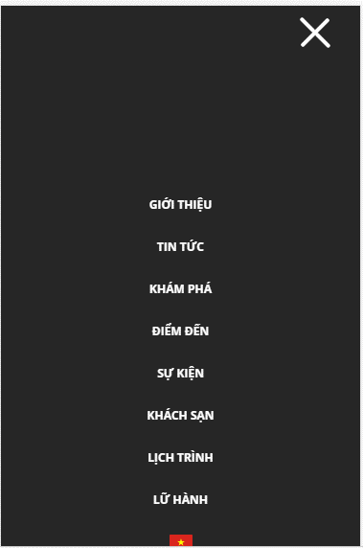
 | Slider - Banner | ok
 | Sản phẩm trang chủ | ok
 | Thông tin thêm về công ty | ok
 | Blog | ok
 | Đóng góp ý kiến | ok
2 | Trang đặt hàng (Checkout)
 | Xem thông tin đơn hàng | ok

3 | Danh mục sản phẩm (Product) | ok
 | Điện thoại | ok
 | Máy tính | ok
 | Máy tính bảng | ok
 | Phụ kiện | ok

5 | About
 | Giới thiệu (About Us) | ok
 | Bình luận (Testimonials) | ok
 | Blog | ok
 | Điều khoản (Term) | ok

6 | Liên hệ (Contact)
 | Số điện thoại
 | Email | ok
 | Địa chỉ (Location) | ok
 | Gửi thông tin
 | GoogleMap | ok
7 | Giỏ hàng | ok

8 | Nhúng mạng xã hội (Facebook)
 | Messenger | ok
 | Like | ok
 | Chia sẻ | ok
 | Bình luận | ok

